Sud
Prestation :
Type :
Date de construction :
Copropriété :
Gaz de plus de 15 ans :
Electricité de plus de 15 ans :
 |  |  |  |  |  |  | 1 |  |  | - Vente | - Maison / Appartement | - Avant 1948 | - Oui | - Oui | - Oui | prestation_type : | V
TARIFS Particulier Habitations |  |  | 1 |  |  |  |  |  |  | - Location | - Locaux commerciaux, industriels… | - Entre 1948 et 01/07/7997 | - Non | - Non | - Non | libelle_type= | Maison
 | Moins de 35 m² | De 36 à 50 m² | De 51 à 80 m² | De 81 à 120 m² | De 121 à 180 m² | De 181 à 250 m² |  |  |  |  |  | - Après 1er Juillet 1997 |  |  |  | annee_construction= | 1980
Attestation de surface - Carrez | 55 € | 60 € | 85 € | 120 € | 145 € | 190 € | TRUE | 1 |  | Presta | Type | Date | Copro | gaz | Elec
Termites | 50 € | 65 € | 75 € | 110 € | 140 € | 210 € | TRUE | 1 |  | 2 | 2 | 3 | 3 | 2 | 2
Amiante | 60 € | 80 € | 90 € | 100 € | 105 € | 115 € | TRUE | 1 |  | Loi carrez | FALSE
Plomb | 145 € | 165 € | 195 € | 245 € | 295 € | 350 € | FALSE |  |  | Termites | TRUE1
DPE - Avant 1948 (sur facture) | 80 € | 90 € | 100 € | 110 € | 120 € | 140 € | FALSE |  |  | Amiante | TRUE
DPE - Après 1948 (3 CL) | 120 € | 140 € | 150 € | 170 € | 200 € | 250 € | FALSE |  |  | Plomb | TRUE
Diagnostic gaz | 90 € | 90 € | 90 € | 90 € | 90 € | 90 € | TRUE | 1 |  | DPE | FALSE
Etat des Risques Naturels, Miniers & Technologiques | 30 € | 30 € | 30 € | 30 € | 30 € | 30 € | TRUE |  | 1 | Gaz | TRUE
Electricité | 115 € | 125 € | 140 € | 160 € | 190 € | 220 € | FALSE |  |  | ERNT | TRUE
Total par diagnostic en fonction de la superficie annoncé | 285 € | 325 € | 370 € | 450 € | 510 € | 635 € | a | 4 |  | Electricité | TRUE
Total remise incluse | 185 € | 211 € | 241 € | 293 € | 332 € | 413 € |  |  |  |  | TRUE
Remise commerciale de : | 35% pour 4 diagnostics (+ ERNT)
 | Envoyer un devis automatique *

Rappel : L'ERNMT ne rentre pas en compte dans le calcul du nombre de diagnostics pour les remises commerciales
* Pour personnaliser le tarif d'un devis automatique tapper *** suivi du tarif souhaité après le NOM. Ex : FINIELS***350

Configuration :

Remise commerciale : | En % : |  | Déplacement | Tarif Forfaitaire |  | Prorata surfaces en m² : | Tarifs | Tarif avec remise
1 diag | 0% |  | De 0 à 50 km | 0 € |  | 545 | 1,384 € | 900 €
2 diags | 20% |  | De 50 à 100 km | 20 € |  | 35% pour 4 diagnostics (+ ERNT)
3 diags | 25% |  | De 100 à 150 km | 40 €
4 diags | 35%
5 diags | 38%
6 diags | 40% |  | FALSE
7 diags | 42%
8 diags | 44%

Parametres termites : | 1
Indiquez la couleur de la case termites en fonction de votre secteur :
VERT | : TOUTES les villes alentours sont soumises à la recherche de Termites
ORANGE | : CERTAINES des villes alentours sont soumises à la recherche de Termites
ROUGE | : AUCUNE des villes alentours n'est soumises à la recherche de Termites

Internet
Prestation :
Type :
Date de construction :
Copropriété :
Gaz de plus de 15 ans :
Electricité de plus de 15 ans :
 |  |  |  |  |  |  | 1 |  |  | - Vente | - Maison / Appartement | - Avant 1948 | - Oui | - Oui | - Oui | prestation_type : | V
TARIFS Particulier Habitations |  |  | 1 |  |  |  |  |  |  | - Location | - Locaux commerciaux, industriels… | - Entre 1948 et 01/07/7997 | - Non | - Non | - Non | libelle_type= | Maison
 | Moins de 35 m² | De 36 à 50 m² | De 51 à 80 m² | De 81 à 120 m² | De 121 à 180 m² | De 181 à 250 m² |  |  |  |  |  | - Après 1er Juillet 1997 |  |  |  | annee_construction= | 1980
Attestation de surface - Carrez | 40 € | 55 € | 85 € | 120 € | 145 € | 190 € | TRUE | 1 |  | Presta | Type | Date | Copro | gaz | Elec
Termites | 50 € | 65 € | 75 € | 110 € | 140 € | 210 € | TRUE | 1 |  | 2 | 2 | 3 | 3 | 3 | 2
Amiante | 60 € | 80 € | 90 € | 100 € | 105 € | 115 € | FALSE |  |  | Loi carrez | FALSE
Plomb | 145 € | 165 € | 195 € | 245 € | 295 € | 350 € | TRUE | 1 |  | Termites | TRUE1
DPE - Avant 1948 (sur facture) | 80 € | 90 € | 100 € | 110 € | 120 € | 140 € | FALSE |  |  | Amiante | TRUE
DPE - Après 1948 (3 CL) | 120 € | 140 € | 150 € | 170 € | 200 € | 250 € | TRUE | 1 |  | Plomb | TRUE
Diagnostic gaz | 90 € | 90 € | 90 € | 90 € | 90 € | 90 € | TRUE | 1 |  | DPE | FALSE
Etat des Risques Naturels, Miniers & Technologiques | 30 € | 30 € | 30 € | 30 € | 30 € | 30 € | TRUE |  | 1 | Gaz | FALSE
Electricité | 115 € | 125 € | 140 € | 160 € | 190 € | 220 € | TRUE | 1 |  | ERNT | TRUE
Total par diagnostic en fonction de la superficie annoncé | 590 € | 670 € | 765 € | 925 € | 1,090 € | 1,340 € | a | 6 |  | Electricité | TRUE
Total remise incluse | 242 € | 275 € | 314 € | 379 € | 447 € | 549 € |  |  |  |  | TRUE
Remise commerciale de : | 59% pour 6 diagnostics (+ ERNT)
 | Envoyer un devis automatique *

Rappel : L'ERNMT ne rentre pas en compte dans le calcul du nombre de diagnostics pour les remises commerciales
* Pour personnaliser le tarif d'un devis automatique tapper *** suivi du tarif souhaité après le NOM. Ex : FINIELS***350

Configuration :

Remise commerciale : | En % : |  | Déplacement | Tarif Forfaitaire |  | Prorata surfaces en m² : | Tarifs | Tarif avec remise
1 diag | 0% |  | De 0 à 50 km | 0 € |  | 630 | 3,377 € | 1,384 €
2 diags | 35% |  | De 50 à 100 km | 20 € |  | 59% pour 6 diagnostics (+ ERNT)
3 diags | 45% |  | De 100 à 150 km | 40 €
4 diags | 52%
5 diags | 58%
6 diags | 59% |  | FALSE
7 diags | 60%
8 diags | 60%

Parametres termites : | 1
Indiquez la couleur de la case termites en fonction de votre secteur :
VERT | : TOUTES les villes alentours sont soumises à la recherche de Termites
ORANGE | : CERTAINES des villes alentours sont soumises à la recherche de Termites
ROUGE | : AUCUNE des villes alentours n'est soumises à la recherche de Termites

Tarifs Habitation
Prestation :
Type :
Date de construction :
Copropriété :
Gaz de plus de 15 ans :
Electricité de plus de 15 ans :
 |  |  |  |  |  |  | 1 |  |  | - Vente | - Maison / Appartement | - Avant 1948 | - Oui | - Oui | - Oui | prestation_type : | V
TARIFS Particulier Habitations |  |  | 1 |  |  |  |  |  |  | - Location | - Locaux commerciaux, industriels… | - Entre 1948 et 01/07/7997 | - Non | - Non | - Non | libelle_type= | Maison
 | Moins de 35 m² | De 36 à 50 m² | De 51 à 80 m² | De 81 à 120 m² | De 121 à 180 m² | De 181 à 250 m² |  |  |  |  |  | - Après 1er Juillet 1997 |  |  |  | annee_construction= | 1980
Attestation de surface - Carrez | 40 € | 55 € | 85 € | 120 € | 145 € | 190 € | FALSE |  |  | Presta | Type | Date | Copro | gaz | Elec
Termites | 50 € | 65 € | 75 € | 110 € | 140 € | 210 € | TRUE | 1 |  | 2 | 2 | 3 | 3 | 2 | 2
Amiante | 60 € | 80 € | 90 € | 100 € | 105 € | 115 € | TRUE | 1 |  | Loi carrez | FALSE
Plomb | 145 € | 165 € | 195 € | 245 € | 295 € | 350 € | FALSE |  |  | Termites | TRUE1
DPE - Avant 1948 (sur facture) | 80 € | 90 € | 100 € | 110 € | 120 € | 140 € | FALSE |  |  | Amiante | TRUE
DPE - Après 1948 (3 CL) | 120 € | 140 € | 150 € | 170 € | 200 € | 250 € | TRUE | 1 |  | Plomb | TRUE
Diagnostic gaz | 90 € | 90 € | 90 € | 90 € | 90 € | 90 € | FALSE |  |  | DPE | FALSE
Etat des Risques Naturels, Miniers & Technologiques | 30 € | 30 € | 30 € | 30 € | 30 € | 30 € | TRUE |  | 1 | Gaz | TRUE
Electricité | 115 € | 125 € | 140 € | 160 € | 190 € | 220 € | TRUE | 1 |  | ERNT | TRUE
Total par diagnostic en fonction de la superficie annoncé | 375 € | 440 € | 485 € | 570 € | 665 € | 825 € | a | 4 |  | Electricité | TRUE
Total remise incluse | 281 € | 330 € | 364 € | 428 € | 499 € | 619 € |  |  |  |  | TRUE
Remise commerciale de : | 25% pour 4 diagnostics (+ ERNT)
 | Envoyer un devis automatique *

Rappel : L'ERNMT ne rentre pas en compte dans le calcul du nombre de diagnostics pour les remises commerciales
* Pour personnaliser le tarif d'un devis automatique tapper *** suivi du tarif souhaité après le NOM. Ex : FINIELS***350

Configuration :

Remise commerciale : | En % : |  | Déplacement | Tarif Forfaitaire |  | Prorata surfaces en m² : | Tarifs | Tarif avec remise
1 diag | 0% |  | De 0 à 50 km | 0 € |  | 1700 | 5,610 € | 4,208 €
2 diags | 5% |  | De 50 à 100 km | 20 € |  | 25% pour 4 diagnostics (+ ERNT)
3 diags | 15% |  | De 100 à 150 km | 40 €
4 diags | 25%
5 diags | 35%
6 diags | 40% |  | FALSE
7 diags | 45%
8 diags | 48%

Parametres termites : | 1
Indiquez la couleur de la case termites en fonction de votre secteur :
VERT | : TOUTES les villes alentours sont soumises à la recherche de Termites
ORANGE | : CERTAINES des villes alentours sont soumises à la recherche de Termites
ROUGE | : AUCUNE des villes alentours n'est soumises à la recherche de Termites

Tarifs Partenaires Habitation
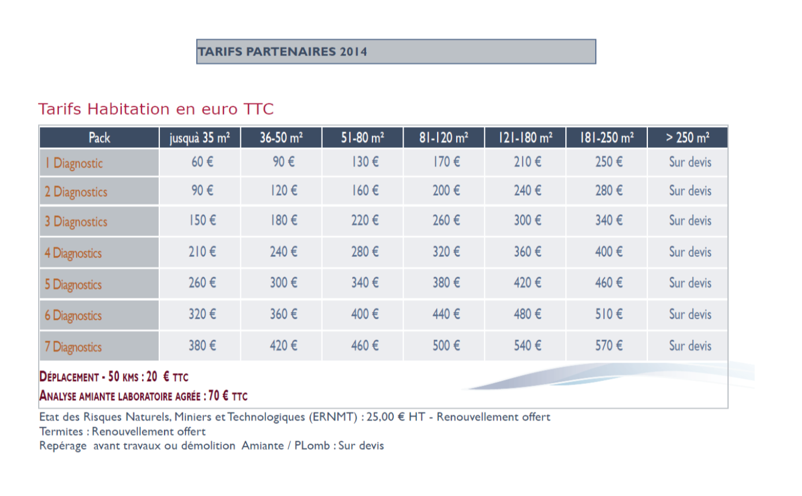

Tarifs Partenaires Tertiaires
c

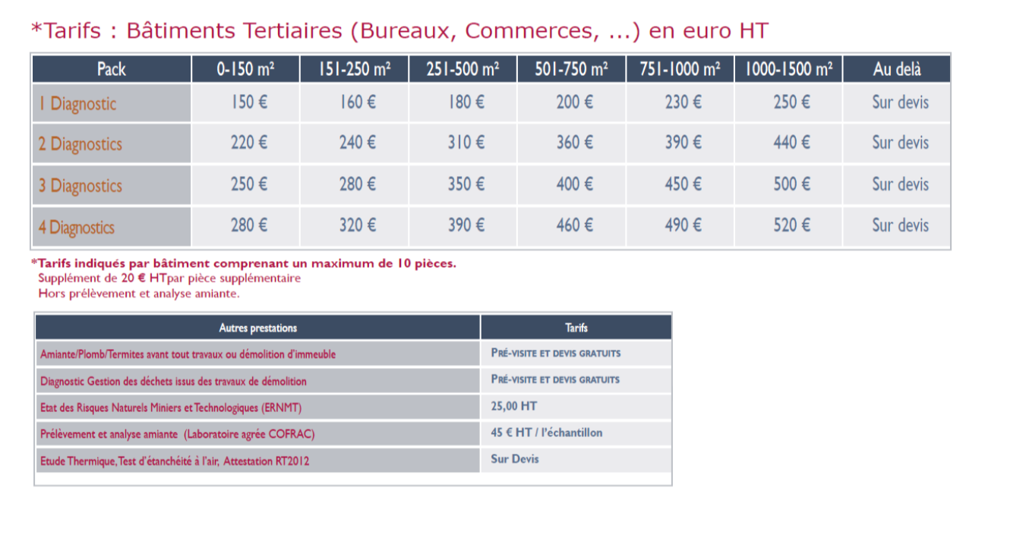

tarifs accessibilité handicapés
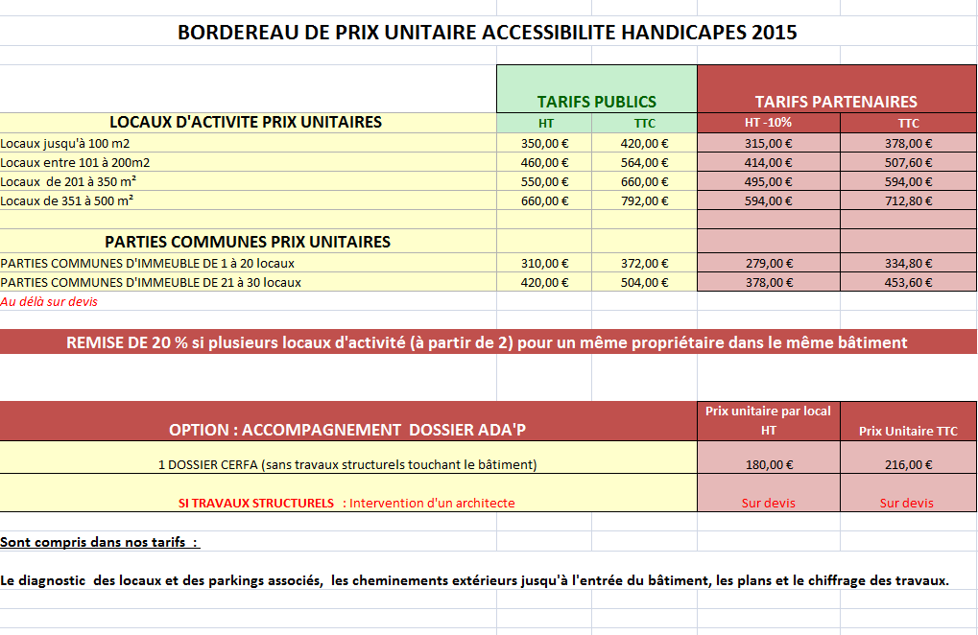

450 | 700
299 | 465.11111111

